Política de combustible Colombi
1. Objetivo General:
Servir de marco regulador para la autorización, suministro y control del combustible en vehículos afiliados, vinculados o de propiedad de los negocios proteína de CPLA, que operan en ejercicio de las funciones de la compañía a nivel nacional.

2. Alcance:
Esta política aplica para todos los asociados de los negocios de proteína de CPLA, de acuerdo con las necesidades y criterios del cargo asignado.

3. Términos y Definiciones:
➢ Vehículos operativos corporativos: Son los equipos de propiedad de Cargill que se asignan a los asociados que, por la naturaleza de su trabajo, lo requieran.
➢ Vehículos administrativos afiliados: Son los equipos contratados por la compañía en la modalidad de alquiler (como herramienta o beneficio) o comodato para apoyar la operación.
➢ Vehículos administrativos vinculados: Son los equipos de propiedad de los asociados, los cuales son usados para el cumplimiento de labores asignadas por su supervisor.
➢ Ibutton: Chip de acero inoxidable para ser usado en el suministro del combustible.

4. Aspectos Generales:
4.1 Existen 2 modalidades que permiten a los asociados acceder al suministro de combustible, los cuales se describen a continuación:
• Modalidad de Ibutton.
• Modalidad pago/reintegro en efectivo.

4.2 No están permitidos los recibos de caja menor, ni las compras con talonarios por concepto de combustible. A su vez, no pueden ser legalizados por caja menor.

5. Modalidad Ibutton
5.1 Toda solicitud de creación y/o modificación de consumos por Ibutton (Tipo de combustible y número de galones) debe ser tramitada a través del proceso de Servicios Administrativos, la cual debe estar autorizada por el gerente del proceso y se solicita a través del registro MVR38 denominado “Autorización ibutton de combustible” totalmente diligenciado. Esta será revisada y efectiva en un lapso no mayor a 8 dias calendario
5.2 La entrega del ibutton al asociado se hará mediante el registro MV-R40 denominado “Acta de entrega de Ibutton”, en el que se describen los lineamientos para el buen uso y reposición de este en caso de daño o pérdida. Es de mencionar que el documento firmado por el usuario deberá ser enviado al proceso de Cadena de Suministros en un lapso no superior a los 8 días calendario.
5.3 Las solicitudes relacionadas con los cambios de placa en la plataforma del proveedor deben realizarse a través de un correo electrónico dirigido al proceso de Servicios Administrativos con la aprobación de su supervisor inmediato, especificando la unidad de negocio y teniendo presente los 8 días calendarios.
5.4 Los usuarios que cuentan con el beneficio del Ibutton y que por alguna razón sus desplazamientos lo lleven a tener un mayor consumo de combustible; podrán solicitar un incremento de cupo de combustible, con el debido soporte, de acuerdo con el análisis realizado por el supervisor y solicitándolo mediante el registro MV-R38
5.5 En caso de retiro definitivo del asociado, el supervisor del proceso debe notificar por medio de un correo electrónico dirigido a Servicios Administrativos a fin de coordinar la desvinculación del Ibutton en la plataforma del proveedor. A su vez, el usuario debe coordinar la devolución física del Ibutton con su supervisor inmediato para que sea enviado al proceso de Servicios Administrativos. Esta entrega quedará soportada con el registro RH-VI-R02 denominado “Formato paz y salvo de retiro”.
5.6 El suministro del combustible debe hacerse sólo en la red de EDS brindadas por el proveedor y autorizadas por la compañía. Toda solicitud para la habilitación de una EDS nueva, deberá realizarse vía correo electrónico y ser tramitada por el Proceso de Servicios Administrativos.

6. Modalidad pago/reintegro en efectivo.
6.1 Los supervisores pueden autorizar el suministro de combustible en la modalidad de reintegro para asociados que no cuenten con Ibutton y que únicamente para el cumplimiento de sus funciones laborales, requieran realizar desplazamientos en otras zonas del territorio colombiano, los cuales deben quedar relacionados en el registro MV-R39 denominado “Planilla programación de recorridos”.
6.2 El reintegro del gasto se tramita por SAP CONCUR con la factura electrónica y la planilla de solicitud de reintegro de recorridos.
6.3 Los numerales 6.1 y 6.2 aplican también para el alquiler de vehículos requeridos para el cumplimiento de las labores en otras zonas del territorio colombiano.
6.4 Los asociados que tienen el beneficio por nómina de taxis y buses solo podrán hacer uso de la modalidad de reintegro, en los desplazamientos a zonas del territorio nacional distantes al centro de operación autorizado y con la aprobación de su supervisor inmediato.
6.5 Está prohibido el suministro de combustible en la modalidad de pago/reintegro en efectivo para los usuarios que cuentan con el beneficio del Ibutton.

7. Aplicación de la política de combustible de vehículos:
7.1 De acuerdo con el Anexo1 y Anexo2, el supervisor una vez cuente con el vb del aprobador de esta asignación de Ibutton, podrá indicar el total de galones máximos autorizados, teniendo en cuenta los kilómetros recorridos por el asociado.
7.2 Para los casos de pago/reintegro en efectivo, aplica el Anexo 2, en donde se define el total de galones autorizados, de acuerdo con la cantidad de kilómetros utilizados.

Anexo1. Niveles autorizados por banda para Ibutton
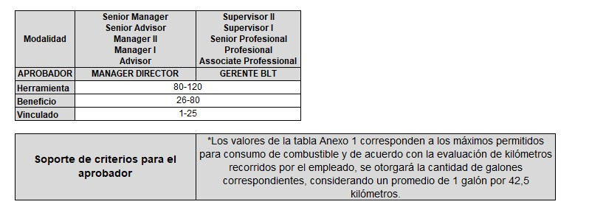
Manager Director: Director de Mercado de CPLA en Colombia
Gerente BLT: Gerentes de Liderazgo para cada función

Anexo2. Galones de acuerdo con kilometraje para Ibutton y Pago en efectivo

Datos para tener en cuenta en la asignación de galones:

7.3 Para la identificación de combustible asignado por beneficio, se debe de considerar el anexo3:

Anexo3. Autorización máxima de galones por beneficio

8. Proceso Sancionatorio:
El incumplimiento a lo establecido en esta política, generará acciones disciplinarias según lo establecido en el reglamento interno de trabajo.

Este parrafo está desactualizado y no se está desarrollando.
Este formato requiere ser actualizado para que se detalle punto a punto lo que el asociado están entregando, además se debe socializar a Supervisores la importancia de enterar oportunamente a Mantemimiento.
No se detalla manejo de pago con TC para los que tienen Ibutton

 |  | POLLOS EL BUCANERO S.A CARGILL PROTEINA LATINOAMERICA
 |  | PLANILLA PROGRAMACIÓN DE RECORRIDOS
Código | Versión | Fecha Revision: |  | Fecha Aprobacion: |  |  | Pagina 1 de 1
MV-R39 | 3 | 2021-08-14 |  | 2021-08-17

PLACA: |  | NOMBRE ASOCIADO: |  |  |  | PROCESO:

FECHA | PROGRAMACIÓN DE RECORRIDOS |  | KILÓMETROS RECORRIDOS |  | GALONES AUTORIZADOS SEGÚN POLÍTICA | AUTORIZADO POR | OBSERVACIONES
 | ORIGEN | DESTINO

 |  |  |  |  |  | UNIDAD DE NEGOCIO:
FIRMA DEL ASOCIADO |  |  | FIRMA SUPERVISOR DEL PROCESO
AN8 |  |  | AN8

